XBRL upload
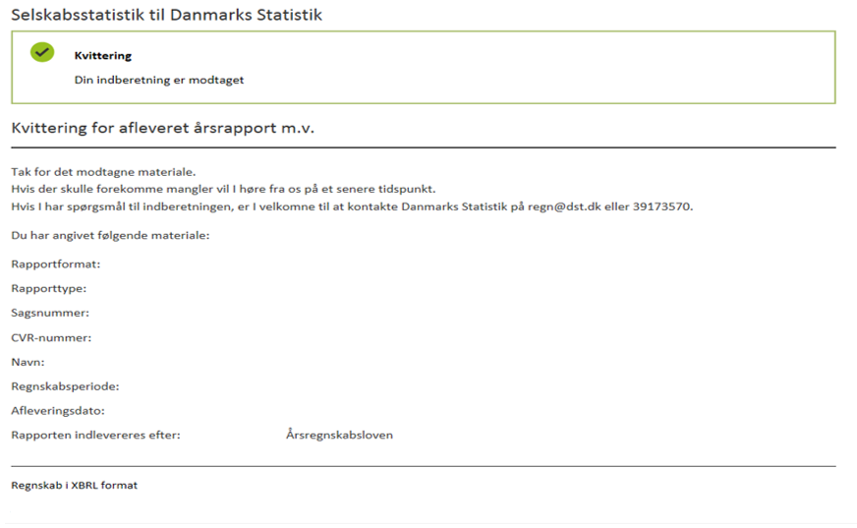
Vejledning i XBRL-upload |  | 1

 | 1. Dan og gem XBRL-fil
 | Udfyld indberetningsskemaet i fanen " Regnskabsstatistik". Alle de grå felter skal udfyldes.

 | Arket "XBRL" viser posterne, som de ser ud, når de er i XBRL-format.
 | Kopier kolonne P til f. eks. Notesblok/Notepad og gem den, så er XBRL-filen dannet.

 | OBS! Benyttes f.eks. Notesblok/Notepad til at danne XBRL-filen, skal filen gemmes med kodning "UTF-8" - se figur A nedenfor.
 | Filen bliver afvist, hvis filen ikke er gemt med en UTF-8 kodning.

 | Figur A

 | 2. Start
 | Gå ind på vores hjemmeside:
 | www.dst.dk/regn

 | Start indberetning med XBRL via ¨INDBERET XBRL-FIL¨ knappen:

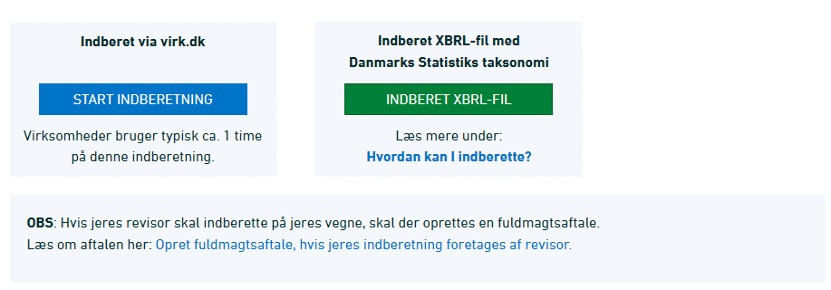

 | Log ind med MitID Erhverv og tryk på "Start selvbetjening".
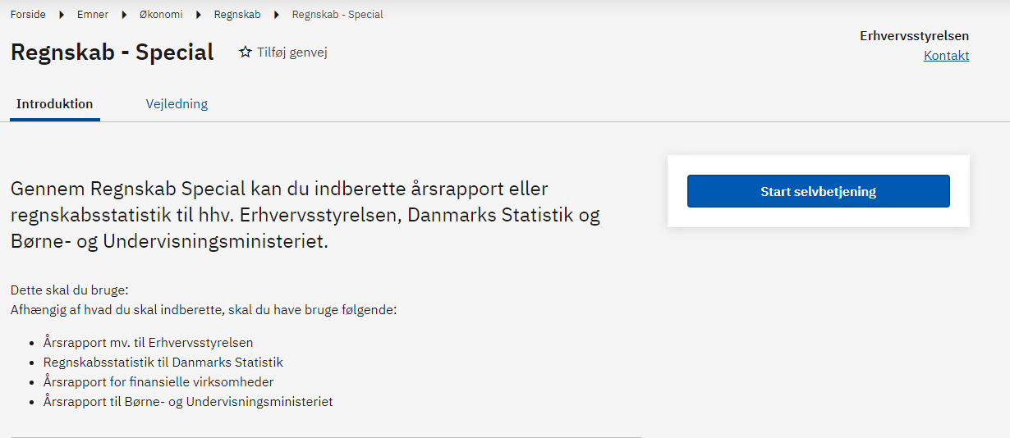

 | 2.1 Virk.dk - Regnskabsstatistik
 | Under "Vælg den ønskede indberetning og myndighed", vælg:
 | Regnskabsstatistik til Danmarks Statistik
 | Hvorefter der trykkes "Næste".

 | 2.2 Upload XBRL-fil
 | Tryk på ”Vælg fil”, og upload din XBRL-fil. Tryk på "Næste" for at fortsætte.

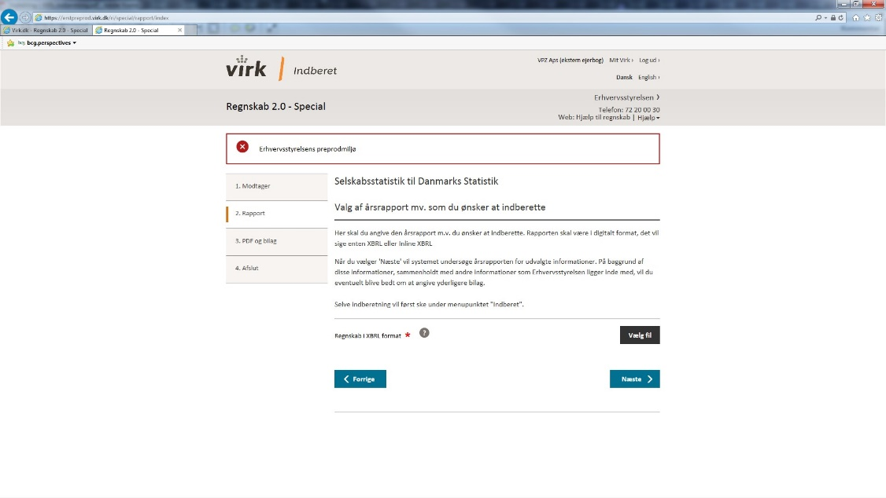

 | OBS: Har du selv dannet XBRL-filen via dette regneark, skal du trykke på "Alle filer" for at kunne se filen.

 | 2.3 Test XBRL-fil og indsend indberetning
 | Du kan nu teste din indberetningsfil, og indsende indberetningen.
 | HUSK! Kontroller at det firmanavn og CVR-nummer der indberettes for, fremgår af oversigten.

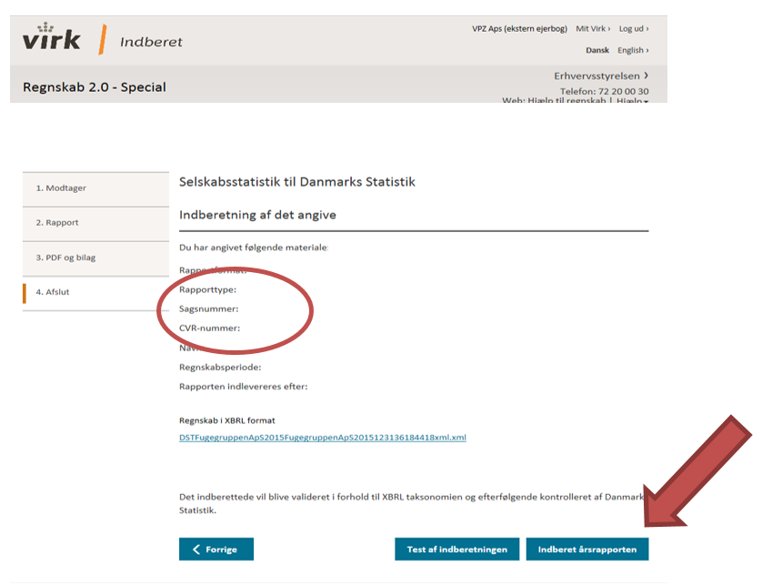

 | 3. Kvittering
 | Afslutningsvis får du en kvittering.

